18년09월
museum calender
9 | SUN |  | MON |  | TUE |  | WED |  | THU |  | FRI |  | SAT
 |  |  |  |  |  |  |  |  |  |  |  |  | 1
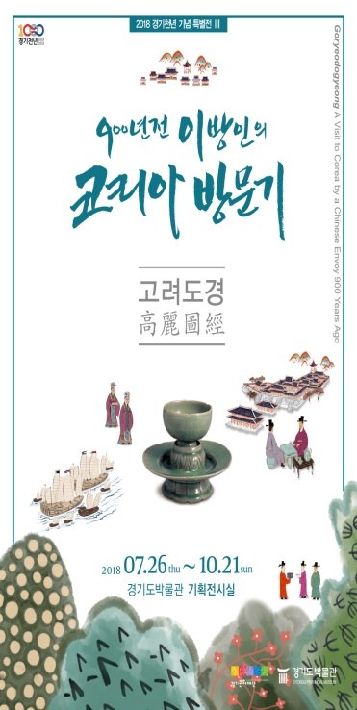
전시
 |  |  |  |  |  |  |  |  |  |  |  |  |  | 경기천년 기념 특별전, <고려도경_900년전 이방인의 코리아 방문기>
 |  |  |  |  |  |  |  |  |  |  |  |  |  | 박물관을 잡(Job)아라 (10시,13시/경기도청소년 기자단/교육실)
 | 2 |  | 3 |  | 4 |  | 5 |  | 6 |  | 7 |  | 8
전시
전시
전시
전시
전시
전시
 |  | 경기천년 기념 특별전, <고려도경_900년전 이방인의 코리아 방문기> |  |  |  | 경기천년 기념 특별전, <고려도경_900년전 이방인의 코리아 방문기> |  | 경기천년 기념 특별전, <고려도경_900년전 이방인의 코리아 방문기> |  | 경기천년 기념 특별전, <고려도경_900년전 이방인의 코리아 방문기> |  | 경기천년 기념 특별전, <고려도경_900년전 이방인의 코리아 방문기> |  | 경기천년 기념 특별전, <고려도경_900년전 이방인의 코리아 방문기>
교육
교육
휴 관
외부
외부
외부
 |  |  |  |  |  |  |  | 뮤지엄 아카데미 (11시/ 대강당)
 |  |  |  |  |  | 찾아가는 박물관 (10시/여주문장초 ) |  | 찾아가는 박물관 (10시/가평율길초 ) |  | 찾아가는 박물관 (10시/가평목동초 )

교육
 |  |  |  | 동호회 - 민화 (10시 / 회의실) |  | 동호회 - 규방공예 (10시 / 회의실) |  | 동호회 - 규방공예 (10시 / 회의실)

전시
전시
전시
전시
전시
전시
휴 관
교육
교육
교육
 | 9 |  | 10 |  | 11 |  | 12 |  | 13 |  | 14 |  | 15
 |  | 경기천년 기념 특별전, <고려도경_900년전 이방인의 코리아 방문기> |  |  |  | 경기천년 기념 특별전, <고려도경_900년전 이방인의 코리아 방문기> |  | 경기천년 기념 특별전, <고려도경_900년전 이방인의 코리아 방문기> |  | 경기천년 기념 특별전, <고려도경_900년전 이방인의 코리아 방문기> |  | 경기천년 기념 특별전, <고려도경_900년전 이방인의 코리아 방문기> |  | 경기천년 기념 특별전, <고려도경_900년전 이방인의 코리아 방문기>
 |  |  |  |  |  |  |  | 박물관을 잡(Job)아라 (14시/산본중/교육실) |  | 박물관을 잡(Job)아라 (10시/백사중/교육실) |  |  |  | 전시실 속 비밀찾기 (10시, 14시/ 교육실)

외부
외부
경기천년 기념 특별전, <고려도경_900년전 이방인의 코리아 방문기> |  |  |  |  |  |  |  | 뮤지엄 아카데미 (11시/ 대강당) |  | 취업전쟁 (13시/천천중/교육실)
* 7월 26일 ~10월 21일
* 문의 : 288-5386 |  |  |  |  |  |  |  | 찾아가는 박물관 (10시/하남동부초 ) |  | 찾아가는 박물관 (10시/여주점동초 )

 |  |  |  |  |  |  |  | 성인 찾아가는 박물관 (10시, 14시/상갈동 주민센터)

교육
교육
교육
 |  |  |  | 동호회 - 민화 (10시 / 회의실) |  | 동호회 - 규방공예 (10시 / 회의실) |  | 동호회 - 규방공예 (10시 / 회의실)

전시
전시
전시
전시
전시
전시
휴 관
교육
교육
교육
 | 16 |  | 17 |  | 18 |  | 19 |  | 20 |  | 21 |  | 22
 |  | 경기천년 기념 특별전, <고려도경_900년전 이방인의 코리아 방문기> |  |  |  | 경기천년 기념 특별전, <고려도경_900년전 이방인의 코리아 방문기> |  | 경기천년 기념 특별전, <고려도경_900년전 이방인의 코리아 방문기> |  | 경기천년 기념 특별전, <고려도경_900년전 이방인의 코리아 방문기> |  | 경기천년 기념 특별전, <고려도경_900년전 이방인의 코리아 방문기> |  | 경기천년 기념 특별전, <고려도경_900년전 이방인의 코리아 방문기>
 |  |  |  |  |  |  |  | 뮤지엄 아카데미 (11시/ 대강당) |  | 박물관을 잡(Job)아라 (10시/과천중/교육실)

외부
외부
외부
외부
 |  |  |  |  |  | 찾아가는 박물관 (10시/양평양서초 ) |  | 찾아가는 박물관 (10시/파주마지초 ) |  | 찾아가는 박물관 (10시/남양주평내초 )
 |  |  |  | 성인 찾아가는 박물관 (10시/기흥노인복지관)

 |  |  |  |  |  |  |  | 성인 찾아가는 박물관 (15시/수지노인복지관 )
교육
교육
교육
 |  |  |  | 동호회 - 민화 (10시 / 회의실) |  | 동호회 - 규방공예 (10시 / 회의실) |  | 동호회 - 규방공예 (10시 / 회의실)

전시
전시
전시
전시
전시
전시
휴 관
행사
행사
교육
 | 23 / 30 |  | 24 |  | 25 |  | 26 |  | 27 |  | 28 |  | 29
 |  | 경기천년 기념 특별전, <고려도경_900년전 이방인의 코리아 방문기> |  |  |  | 경기천년 기념 특별전, <고려도경_900년전 이방인의 코리아 방문기> |  | 경기천년 기념 특별전, <고려도경_900년전 이방인의 코리아 방문기> |  | 경기천년 기념 특별전, <고려도경_900년전 이방인의 코리아 방문기> |  | 경기천년 기념 특별전, <고려도경_900년전 이방인의 코리아 방문기> |  | 경기천년 기념 특별전, <고려도경_900년전 이방인의 코리아 방문기>
 |  |  |  |  |  | 세시풍속 추석맞이 놀이 및 체험 (11시/박물관 실내외 공간) |  | 세시풍속 추석맞이 놀이 및 체험 (11시/박물관 실내외 공간) |  |  |  |  |  | 전시실 속 비밀찾기 (10시, 14시/ 교육실)
외부
 |  |  |  |  |  |  |  |  |  | 찾아가는 박물관 (10시/이천장호원초 )

